상품제안서
워터프론트 베이직 점프 8K 자동 장우산 | 상품코드: F24411

 |  |  |  |  |  |  | 02-412-0044 | www.easy1.co.kr
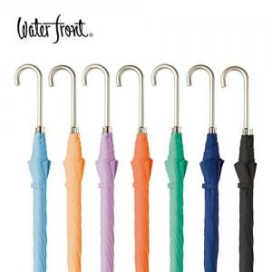

【상세/제작정보】 | 종이케이스는 별도옵션으로 희망시 문의바랍니다.

【인쇄/포장옵션】 | 실크, 원단인쇄 / OPP(비닐)

【공급단가】 | 수량 | 100~ | 300~ | 500~ | 1,000~ | 3,000~
*VAT별도 | 단가 | 11,700원 | 11,520원 | 11,250원 | 10,800원 | 10,350원

【상품 URL】 | https://dev.easy1.co.kr:443/src/goods_detail.php?gdno=24411

